Hoja1
Datos: |  |  |  |  |  |  |  | Nro de reservaciones diarias:
Cantidad habitaciones: |  |  | 45 |  |  |  |  | D. Uniforme |  | X=a+r(b-a) = 36+r(50-36)
Cantidad reservaciones max: |  |  | 50 |  |  |  |  | Min (a) |  | 36
Precio de reservacion: |  |  | $ 2,750.00 |  |  |  |  | Máx (b) |  | 50
Noches de simulacion: |  |  | 30
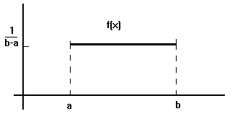

Cantidad de reservaciones que no se presentan:
Cancelaciones |  | Probabilidad |  | Prob. Acumuladas |  | Rango
0 |  | 0.10 |  | 0.10 |  | 0.00 | 0.09
1 |  | 0.15 |  | 0.25 |  | 0.10 | 0.24
2 |  | 0.20 |  | 0.45 |  | 0.25 | 0.44
3 |  | 0.30 |  | 0.75 |  | 0.45 | 0.74
4 |  | 0.15 |  | 0.90 |  | 0.75 | 0.89
5 |  | 0.10 |  | 1.00 |  | 0.90 | 0.99

Noche | Nro aleat. reservas |  | Reservas solicitadas |  | Reservas aceptadas |  | Nro aleat. cancelaciones |  | Cancelaciones |  | Derivados | Ocupacion | Porcentaje ocupacion | Ingresos
1 | 0.5521 |  | 44 |  | 44 |  | 0.6318 |  | 3 |  | 0 | 41 | 91% | $ 112,005.85
2 | 0.2189 |  | 39 |  | 39 |  | 0.8432 |  | 4 |  | 0 | 35 | 78% | $ 96,427.65
3 | 0.3812 |  | 41 |  | 41 |  | 0.1831 |  | 1 |  | 0 | 40 | 90% | $ 110,926.20
4 | 0.4678 |  | 43 |  | 43 |  | 0.2569 |  | 2 |  | 0 | 41 | 90% | $ 111,510.30
5 | 0.5602 |  | 44 |  | 44 |  | 0.3071 |  | 2 |  | 0 | 42 | 93% | $ 115,067.70
6 | 0.3356 |  | 41 |  | 41 |  | 0.4809 |  | 3 |  | 0 | 38 | 84% | $ 103,670.60
7 | 0.7395 |  | 46 |  | 46 |  | 0.9354 |  | 5 |  | 0 | 41 | 92% | $ 113,720.75
8 | 0.2830 |  | 40 |  | 40 |  | 0.0008 |  | 0 |  | 0 | 40 | 89% | $ 109,895.50
9 | 0.9431 |  | 49 |  | 49 |  | 0.1478 |  | 1 |  | 3 | 45 | 100% | $ 123,750.00
10 | 0.8045 |  | 47 |  | 47 |  | 0.0270 |  | 0 |  | 2 | 45 | 100% | $ 123,750.00
11 | 0.5306 |  | 43 |  | 43 |  | 0.7093 |  | 3 |  | 0 | 40 | 90% | $ 111,178.10
12 | 0.1536 |  | 38 |  | 38 |  | 0.3106 |  | 2 |  | 0 | 36 | 80% | $ 99,413.60
13 | 0.3592 |  | 41 |  | 41 |  | 0.6472 |  | 3 |  | 0 | 38 | 85% | $ 104,579.20
14 | 0.9024 |  | 49 |  | 49 |  | 0.8867 |  | 4 |  | 0 | 45 | 99% | $ 122,742.40
15 | 0.4325 |  | 42 |  | 42 |  | 0.4286 |  | 2 |  | 0 | 40 | 89% | $ 110,151.25
16 | 0.7056 |  | 46 |  | 46 |  | 0.6814 |  | 3 |  | 0 | 43 | 95% | $ 117,915.60
17 | 0.7871 |  | 47 |  | 47 |  | 0.7472 |  | 3 |  | 0 | 44 | 98% | $ 121,053.35
18 | 0.9526 |  | 49 |  | 49 |  | 0.1561 |  | 1 |  | 3 | 45 | 100% | $ 123,750.00
19 | 0.7446 |  | 46 |  | 46 |  | 0.3546 |  | 2 |  | 0 | 44 | 99% | $ 122,167.10
20 | 0.4429 |  | 42 |  | 42 |  | 0.4351 |  | 2 |  | 0 | 40 | 89% | $ 110,551.65
21 | 0.616 |  | 45 |  | 45 |  | 0.1867 |  | 1 |  | 0 | 44 | 97% | $ 119,966.00
22 | 0.9456 |  | 49 |  | 49 |  | 0.1225 |  | 1 |  | 3 | 45 | 100% | $ 123,750.00
23 | 0.4159 |  | 42 |  | 42 |  | 0.3111 |  | 2 |  | 0 | 40 | 88% | $ 109,512.15
24 | 0.2972 |  | 40 |  | 40 |  | 0.0812 |  | 0 |  | 0 | 40 | 89% | $ 110,442.20
25 | 0.8327 |  | 48 |  | 48 |  | 0.6245 |  | 3 |  | 0 | 45 | 99% | $ 122,808.95
26 | 0.3389 |  | 41 |  | 41 |  | 0.1722 |  | 1 |  | 0 | 40 | 88% | $ 109,297.65
27 | 0.4853 |  | 43 |  | 43 |  | 0.9734 |  | 5 |  | 0 | 38 | 84% | $ 103,934.05
28 | 0.5516 |  | 44 |  | 44 |  | 0.2318 |  | 1 |  | 0 | 43 | 95% | $ 117,486.60
29 | 0.4262 |  | 42 |  | 42 |  | 0.0037 |  | 0 |  | 0 | 42 | 93% | $ 115,408.70
30 | 0.1646 |  | 38 |  | 38 |  | 0.7764 |  | 4 |  | 0 | 34 | 76% | $ 94,337.10

Promedio reservas aceptadas |  |  | 44
Promedio cancelaciones |  |  | 2
Promedio reservas derivadas |  |  | 0
Promedio hab. ocupadas |  |  | 41 |  | 91%
Promedio de ingresos |  |  | $ 113,039.01
Total de ingresos mensual |  |  | $ 3,391,170.20

Estimacion estandar ocupaciones
Registro | Desvición estándar [min] | Z para 95% de confianza (0.05/2=0.025) | Error admitido (en unidades de la muestra) | Tamaño de muestra requerido |  | LI | Promedio | LS
41 | 3.04 | 1.96 | 1.00 | 35 |  | 40.1 | 41.1 | 42.1
35
40
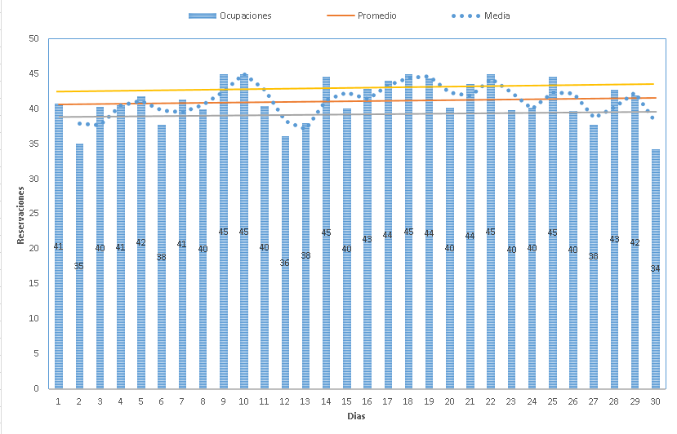
41
42
38
41
40
45
45
40
36
38
45
40
43
44
45
44
40
44
45
40
40
45
40
38
43
42
34

Estimacion estandar reservas aceptadas
Registro | Desvición estándar [min] | Z para 95% de confianza (0.05/2=0.025) | Error admitido (en unidades de la muestra) | Tamaño de muestra requerido |  | LI | Promedio | LS
44 | 3.37 | 1.96 | 1.00 | 44 |  | 42.6 | 43.6 | 44.6
39
41
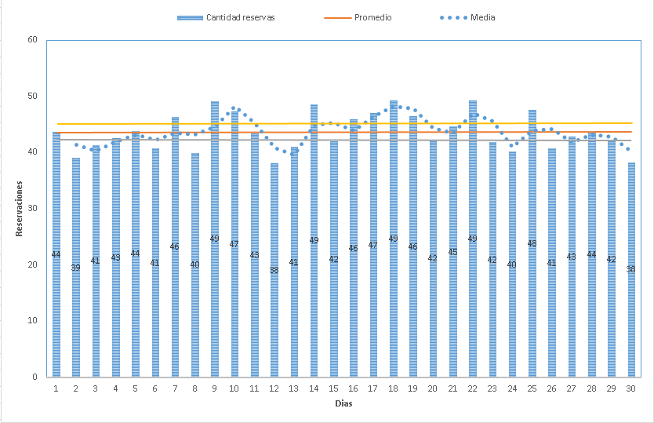
43
44
41
46
40
49
47
43
38
41
49
42
46
47
49
46
42
45
49
42
40
48
41
43
44
42
38

Estimacion estandar reservas canceladas
Registro | Desvición estándar [min] | Z para 95% de confianza (0.05/2=0.025) | Error admitido (en unidades de la muestra) | Tamaño de muestra requerido |  | LI | Promedio | LS
3 | 1.43 | 1.96 | 1.00 | 8 |  | 1.1 | 2.1 | 3.1
4
1
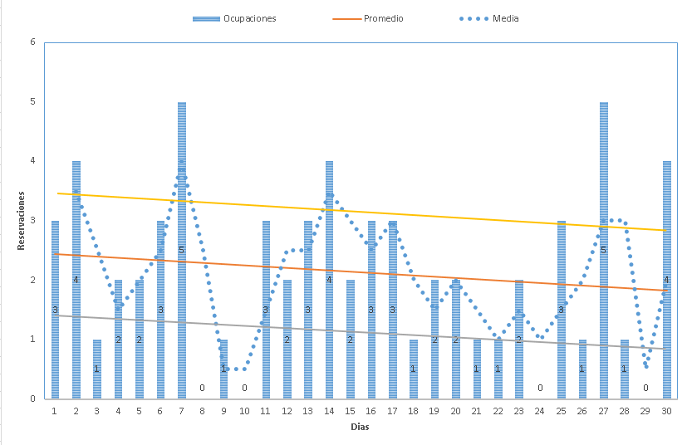
2
Cancelados
2
3
5
0
1
0
3
2
3
4
2
3
3
1
2
2
1
1
2
0
3
1
5
1
0
4

Estimacion estandar reservas derivadas
Registro | Desvición estándar [min] | Z para 95% de confianza (0.05/2=0.025) | Error admitido (en unidades de la muestra) | Tamaño de muestra requerido |  | LI | Promedio | LS
0 | 1.05 | 1.96 | 1.00 | 4 |  | -0.6 | 0.4 | 1.4
0
0
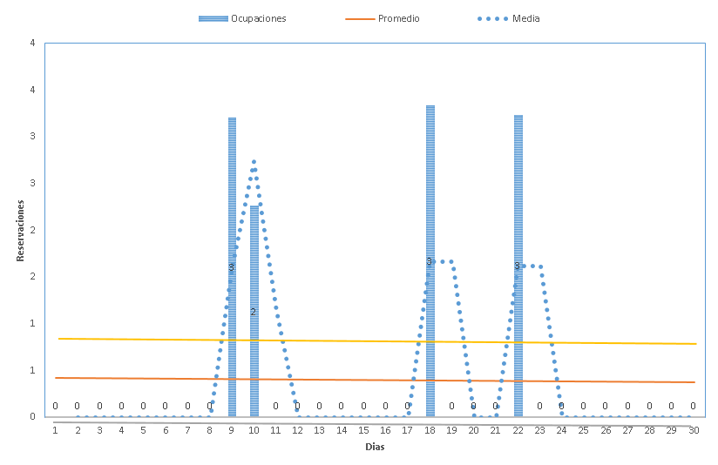
0
Derivados
0
0
0
0
3
2
0
0
0
0
0
0
0
3
0
0
0
3
0
0
0
0
0
0
0
0

Estimacion estandar ingresos
Registro | Desvición estándar [min] | Z para 95% de confianza (0.05/2=0.025) | Error admitido (en unidades de la muestra) | Tamaño de muestra requerido |  | LI | Promedio | LS
112006 | 8346.60 | 1.96 | 1.00 | 267627966 |  | 113038.0 | 113039.0 | 113040.0
96428
110926
111510
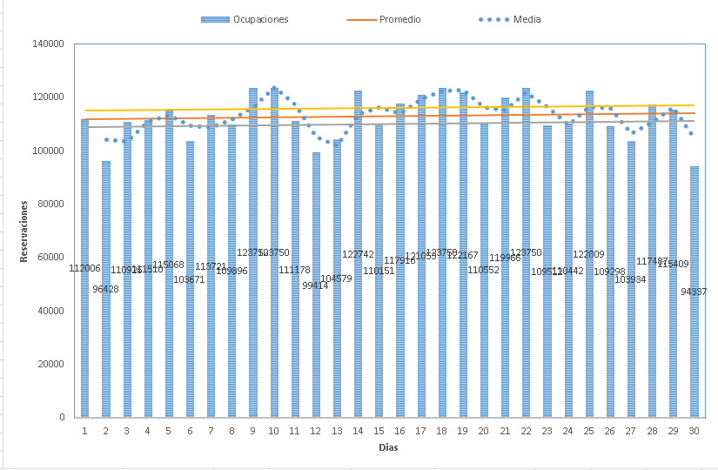
Ingresos
115068
103671
113721
109896
123750
123750
111178
99414
104579
122742
110151
117916
121053
123750
122167
110552
119966
123750
109512
110442
122809
109298
103934
117487
115409
94337

